1 รวม
 | โครงการภายใต้เป้าหมายแผนแม่บทย่อย: 030601 ประสิทธิภาพการผลิตสินค้าเกษตรต่อหน่วยมีการปรับตัวเพิ่มขึ้น
กรุณา Log in เข้าระบบ eMENSCR ก่อนดำเนินการ Click ที่ link โครงการนั้น ๆ
หมายเหตุ : หากไม่ Login จะไม่สามารถดูรายละเอียดโครงการได้
โครงการที่ปรากฎเป็นโครงการที่ผ่านการอนุมัติจากผู้บริหาร (M7) ของหน่วยงานเท่านั้น (ข้อมูล ณ เดือนมีนาคม 2565)

รหัสโครงการ | ชื่อโครงการ / การดำเนินงาน | ชื่อโครงการ / การดำเนินงาน | แผนแม่บทภายใต้ยุทธศาสตร์ชาติที่เกี่ยวข้องโดยตรง (ข้อความ) | ปีงบประมาณ | วันที่เริ่มต้นโครงการ | วันที่สิ้นสุดโครงการ | หน่วยงานระดับกองหรือเทียบเท่า | หน่วยงานระดับกรมหรือเทียบเท่า | หน่วยงานระดับกระทรวงหรือเทียบเท่า | ประเภทโครงการ | องค์ประกอบ | ปัจจัย
กษ 2712.2/-61-0005 | โครงการพัฒนาประสิทธิภาพการผลิตหม่อนไหมด้วยระบบแปลงใหญ่ ปี 2562 | โครงการพัฒนาประสิทธิภาพการผลิตหม่อนไหมด้วยระบบแปลงใหญ่ ปี 2562 | การเกษตร | 2562 | ตุลาคม 2561 | กันยายน 2562 | กองแผนงานกลุ่มยุทธศาสตร์และแผนงาน | กรมหม่อนไหม | กระทรวงเกษตรและสหกรณ์ |  | 030601V02 | 030601V02F08
กษ 2712.2/-61-0006 | โครงการบริหารจัดการพื้นที่เกษตรกรรม (Zoning by Agri-Map) ปี 2562 | โครงการบริหารจัดการพื้นที่เกษตรกรรม (Zoning by Agri-Map) ปี 2562 | การเกษตร | 2562 | ตุลาคม 2561 | กันยายน 2562 | กองแผนงานกลุ่มยุทธศาสตร์และแผนงาน | กรมหม่อนไหม | กระทรวงเกษตรและสหกรณ์ |  | 030601V02 | 030601V02F07
กษ 0805-61-0010 | ปรับปรุงแผนการใช้ที่ดินระดับ ตำบลเพื่อรองรับเกษตร ๔.๐ | ปรับปรุงแผนการใช้ที่ดินระดับ ตำบลเพื่อรองรับเกษตร ๔.๐ | การเกษตร | 2562 | ตุลาคม 2561 | กันยายน 2565 | กองแผนงาน | กรมพัฒนาที่ดิน | กระทรวงเกษตรและสหกรณ์ |  | 030601V01 | 030601V01F02
กษ 0805-61-0011 | การนำร่องการใช้แผนการใช้ที่ดินระดับตำบลไปสู่การปฏิบัติ | การนำร่องการใช้แผนการใช้ที่ดินระดับตำบลไปสู่การปฏิบัติ | การเกษตร | 2563 | ตุลาคม 2562 | กันยายน 2565 | กองแผนงาน | กรมพัฒนาที่ดิน | กระทรวงเกษตรและสหกรณ์ |  | 030601V04 | 030601V04F07
กษ 0805-61-0027 | โครงการแหล่งน้ำในไร่นานอกเขตชลประทาน | โครงการแหล่งน้ำในไร่นานอกเขตชลประทาน | การเกษตร | 2561 | ตุลาคม 2560 | กันยายน 2565 | กองแผนงาน | กรมพัฒนาที่ดิน | กระทรวงเกษตรและสหกรณ์ |  | 030601V04 | 030601V04F06
กษ 0805-61-0028 | โครงการพัฒนาแหล่งน้ำชุมชน | โครงการพัฒนาแหล่งน้ำชุมชน | การเกษตร | 2561 | ตุลาคม 2560 | กันยายน 2562 | กองแผนงาน | กรมพัฒนาที่ดิน | กระทรวงเกษตรและสหกรณ์ |  | 030601V04 | 030601V04F06
กษ 0805-61-0029 | โครงการพัฒนาแหล่งน้ำเพื่อการอนุรักษ์ดินและน้ำ | โครงการพัฒนาแหล่งน้ำเพื่อการอนุรักษ์ดินและน้ำ | การเกษตร | 2561 | ตุลาคม 2560 | กันยายน 2562 | กองแผนงาน | กรมพัฒนาที่ดิน | กระทรวงเกษตรและสหกรณ์ |  | 030601V04 | 030601V04F06
กษ 0207-61-0003 | ส่งเสริมแนวทางเกษตรทฤษฎีใหม่ | ส่งเสริมแนวทางเกษตรทฤษฎีใหม่ | การเกษตร | 2562 | ตุลาคม 2561 | กันยายน 2562 | กองนโยบายเทคโนโลยีเพื่อการเกษตรและเกษตรกรรมยั่งยืน | สำนักงานปลัดกระทรวงเกษตรและสหกรณ์ | กระทรวงเกษตรและสหกรณ์ |  | 030601V02 | 030601V02F06
กษ 2309-61-0047 | โครงการระบบส่งเสริมเกษตรแปลงใหญ่ | โครงการระบบส่งเสริมเกษตรแปลงใหญ่ | การเกษตร | 2562 | ตุลาคม 2561 | กันยายน 2562 | กลุ่มยุทธศาสตร์และแผนงาน (กยผ.) | สำนักงานมาตรฐานสินค้าเกษตรและอาหารแห่งชาติ | กระทรวงเกษตรและสหกรณ์ |  | 030601V01 | 030601V01F01
กษ 0614-61-0005 | โครงการระบบส่งเสริมเกษตรแบบแปลงใหญ่ | โครงการระบบส่งเสริมเกษตรแบบแปลงใหญ่ | การเกษตร | 2561 | ตุลาคม 2560 | กันยายน 2565 | กองส่งเสริมและพัฒนาการปศุสัตว์ (กสส.) | กรมปศุสัตว์ | กระทรวงเกษตรและสหกรณ์ |  | 030601V02 | 030601V02F08
กษ 1209/-61-0012 | โครงการระบบส่งเสริมการเกษตรแบบแปลงใหญ่ | โครงการระบบส่งเสริมการเกษตรแบบแปลงใหญ่ | การเกษตร | 2561 | ตุลาคม 2560 | กันยายน 2562 | สำนักพัฒนาและถ่ายทอดเทคโนโลยี | สำนักงานการปฏิรูปที่ดินเพื่อเกษตรกรรม | กระทรวงเกษตรและสหกรณ์ |  | 030601V02 | 030601V02F08
กษ 2606/-61-0009 | โครงการสร้างและพัฒนาชาวนาปราดเปรื่อง (Smart Farmer) ชาวนารุ่นใหม่ และชาวนาอาสา | โครงการสร้างและพัฒนาชาวนาปราดเปรื่อง (Smart Farmer) ชาวนารุ่นใหม่ และชาวนาอาสา | การเกษตร | 2561 | ตุลาคม 2560 | กันยายน 2565 | สำนักนโยบายและยุทธศาสตร์ข้าว | กรมการข้าว | กระทรวงเกษตรและสหกรณ์ |  | 030601V02 | 030601V02F04
กษ 1211/-61-0003 | โครงการปรับเปลี่ยนการผลิตในพื้นที่ไม่เหมาะสม | โครงการปรับเปลี่ยนการผลิตในพื้นที่ไม่เหมาะสม | การเกษตร | 2562 | ตุลาคม 2561 | กันยายน 2562 | กองประสานงานโครงการพระราชดำริและโครงการพิเศษ | สำนักงานการปฏิรูปที่ดินเพื่อเกษตรกรรม | กระทรวงเกษตรและสหกรณ์ |  | 030601V02 | 030601V02F07
กษ 0402/...-61-0009 | โครงการบริหารจัดการการผลิตสินค้าเกษตรตามแผนที่เกษตรเพื่อการบริหารจัดการเชิงรุก (Agri – Map) ปีงบประมาณ พ.ศ. 2562 | โครงการบริหารจัดการการผลิตสินค้าเกษตรตามแผนที่เกษตรเพื่อการบริหารจัดการเชิงรุก (Agri – Map) ปีงบประมาณ พ.ศ. 2562 | การเกษตร | 2562 | ตุลาคม 2561 | กันยายน 2562 | สำนักแผนงานและโครงการพิเศษ | กรมตรวจบัญชีสหกรณ์ | กระทรวงเกษตรและสหกรณ์ |  | 030601V01 | 030601V01F02
กษ 0402/...-61-0011 | โครงการระบบส่งเสริมการเกษตรแบบแปลงใหญ่ ปีงบประมาณ พ.ศ. 2562 | โครงการระบบส่งเสริมการเกษตรแบบแปลงใหญ่ ปีงบประมาณ พ.ศ. 2562 | การเกษตร | 2562 | ตุลาคม 2561 | กันยายน 2562 | สำนักแผนงานและโครงการพิเศษ | กรมตรวจบัญชีสหกรณ์ | กระทรวงเกษตรและสหกรณ์ |  | 030601V01 | 030601V01F02
701500006-62-0002 | โครงการประเมินผลธนาคารสินค้าเกษตร | โครงการประเมินผลธนาคารสินค้าเกษตร | การเกษตร | 2562 | ตุลาคม 2561 | กันยายน 2562 | ศูนย์ประเมินผล | สำนักงานเศรษฐกิจการเกษตร | กระทรวงเกษตรและสหกรณ์ |  | 030601V04 | 030601V04F03
กษ 0805-62-0001 | ทรัพยากรดินและน้ำได้รับการพัฒนา | ทรัพยากรดินและน้ำได้รับการพัฒนา | การเกษตร | 2561 | ตุลาคม 2560 | กันยายน 2565 | กองแผนงาน | กรมพัฒนาที่ดิน | กระทรวงเกษตรและสหกรณ์ |  | 030601V02 | 030601V02F07
กษ1004-62-0002 | โครงการยกระดับคุณภาพมาตรฐานสินค้าเกษตร(กิจกรรมส่งเสริมการอารักขาพืชเพื่อเพิ่มประสิทธิภาพการผลิตสินค้าเกษตร) | โครงการยกระดับคุณภาพมาตรฐานสินค้าเกษตร(กิจกรรมส่งเสริมการอารักขาพืชเพื่อเพิ่มประสิทธิภาพการผลิตสินค้าเกษตร) | การเกษตร | 2562 | ตุลาคม 2561 | กันยายน 2562 | กองแผนงาน | กรมส่งเสริมการเกษตร | กระทรวงเกษตรและสหกรณ์ |  | 030601V04 | 030601V04F01
กษ1004-62-0004 | โครงการพัฒนาตลาดสินค้าเกษตร(กิจกรรมตลาดเกษตรกร) | โครงการพัฒนาตลาดสินค้าเกษตร(กิจกรรมตลาดเกษตรกร) | การเกษตร | 2562 | ตุลาคม 2561 | กันยายน 2562 | กองแผนงาน | กรมส่งเสริมการเกษตร | กระทรวงเกษตรและสหกรณ์ |  | 030601V03 | 030601V03F01
กษ1004-62-0005 | โครงการระบบส่งเสริมเกษตรแบบแปลงใหญ่(กิจกรรมระบบส่งเสริมเกษตรแบบแปลงใหญ่) | โครงการระบบส่งเสริมเกษตรแบบแปลงใหญ่(กิจกรรมระบบส่งเสริมเกษตรแบบแปลงใหญ่) | การเกษตร | 2562 | ตุลาคม 2561 | กันยายน 2562 | กองแผนงาน | กรมส่งเสริมการเกษตร | กระทรวงเกษตรและสหกรณ์ |  | 030601V02 | 030601V02F07
กษ1004-62-0012 | โครงการบริหารจัดการการผลิตสินค้าเกษตรตามแผนที่เกษตรเพื่อการบริหารจัดการเชิงรุก (Agri - Map)(กิจกรรมบริหารจัดการเขตเกษตรเศรษฐกิจสำหรับสินค้าเกษตรที่สำคัญ) | โครงการบริหารจัดการการผลิตสินค้าเกษตรตามแผนที่เกษตรเพื่อการบริหารจัดการเชิงรุก (Agri - Map)(กิจกรรมบริหารจัดการเขตเกษตรเศรษฐกิจสำหรับสินค้าเกษตรที่สำคัญ) | การเกษตร | 2562 | ตุลาคม 2561 | กันยายน 2562 | กองแผนงาน | กรมส่งเสริมการเกษตร | กระทรวงเกษตรและสหกรณ์ |  | 030601V02 | 030601V02F07
กษ 1104-62-0001 | โครงการสานพลังประชารัฐเพื่อสนับสนุนการปลูกข้าวโพดหลังฤดูทำนา (นำร่อง) | โครงการสานพลังประชารัฐเพื่อสนับสนุนการปลูกข้าวโพดหลังฤดูทำนา (นำร่อง) | การเกษตร | 2561 | สิงหาคม 2561 | มีนาคม 2562 | กองแผนงาน | กรมส่งเสริมสหกรณ์ | กระทรวงเกษตรและสหกรณ์ |  | 030601V02 | 030601V02F04
701500008-62-0001 | โครงการบริหารจัดการเขตเกษตรเศรษฐกิจสำหรับสินค้า่เกษตรที่สำคัญ (Zoning) | โครงการบริหารจัดการเขตเกษตรเศรษฐกิจสำหรับสินค้า่เกษตรที่สำคัญ (Zoning) | การเกษตร | 2562 | ตุลาคม 2561 | กันยายน 2562 | กองนโยบายและแผนพัฒนาการเกษตร | สำนักงานเศรษฐกิจการเกษตร | กระทรวงเกษตรและสหกรณ์ |  | 030601V02 | 030601V02F04
กษ 0209-62-0001 | พัฒนาและเชื่อมโยงข้อมูลกลางเกษตรดิจิทัล ระยะที่ 2-3 | พัฒนาและเชื่อมโยงข้อมูลกลางเกษตรดิจิทัล ระยะที่ 2-3 | การเกษตร | 2562 | ตุลาคม 2561 | กันยายน 2562 | ศูนย์เทคโนโลยีสารสนเทศและการสื่อสาร | สำนักงานปลัดกระทรวงเกษตรและสหกรณ์ | กระทรวงเกษตรและสหกรณ์ |  | 030601V01 | 030601V01F02
701500007-62-0003 | โครงการเพิ่มประสิทธิภาพการจัดทำสารสนเทศต้นทุนการผลิต เพื่อพัฒนาศักยภาพการผลิตภาคเกษตร | โครงการเพิ่มประสิทธิภาพการจัดทำสารสนเทศต้นทุนการผลิต เพื่อพัฒนาศักยภาพการผลิตภาคเกษตร | การเกษตร | 2562 | ตุลาคม 2561 | กันยายน 2562 | ศูนย์สารสนเทศการเกษตร | สำนักงานเศรษฐกิจการเกษตร | กระทรวงเกษตรและสหกรณ์ |  | 030601V01 | 030601V01F02
กษ 2606-62-0004 | โครงการส่งเสริมการดำเนินงานอันเนื่องมาจากพระราชดำริ โครงการหลวง และเกษตรทฤษฎีใหม่ | โครงการส่งเสริมการดำเนินงานอันเนื่องมาจากพระราชดำริ โครงการหลวง และเกษตรทฤษฎีใหม่ | การเกษตร | 2561 | ตุลาคม 2560 | กันยายน 2565 | สำนักนโยบายและยุทธศาสตร์ข้าว | กรมการข้าว | กระทรวงเกษตรและสหกรณ์ |  | 030601V02 | 030601V02F03
กษ 0905-62-0010 | โครงการระบบส่งเสริมเกษตรแบบแปลงใหญ่ | โครงการระบบส่งเสริมเกษตรแบบแปลงใหญ่ | การเกษตร | 2560 | ตุลาคม 2559 | กันยายน 2564 | กองแผนงานและวิชาการ | กรมวิชาการเกษตร | กระทรวงเกษตรและสหกรณ์ |  | 030601V02 | 030601V02F08
กษ 0805-62-0009 | สำรวจและจัดทำเขตเหมาะสมสำหรับปลูกไม้เศรษฐกิจโตเร็ว | สำรวจและจัดทำเขตเหมาะสมสำหรับปลูกไม้เศรษฐกิจโตเร็ว | การเกษตร | 2563 | ตุลาคม 2562 | กันยายน 2565 | กองแผนงาน | กรมพัฒนาที่ดิน | กระทรวงเกษตรและสหกรณ์ |  | 030601V02 | 030601V02F07
กษ 2606-62-0015 | โครงการผลิตและกระจายเมล็ดพันธุ์ข้าว | โครงการผลิตและกระจายเมล็ดพันธุ์ข้าว | การเกษตร | 2561 | ตุลาคม 2560 | กันยายน 2565 | สำนักนโยบายและยุทธศาสตร์ข้าว | กรมการข้าว | กระทรวงเกษตรและสหกรณ์ |  | 030601V04 | 030601V04F01
...

3. Pivot VC
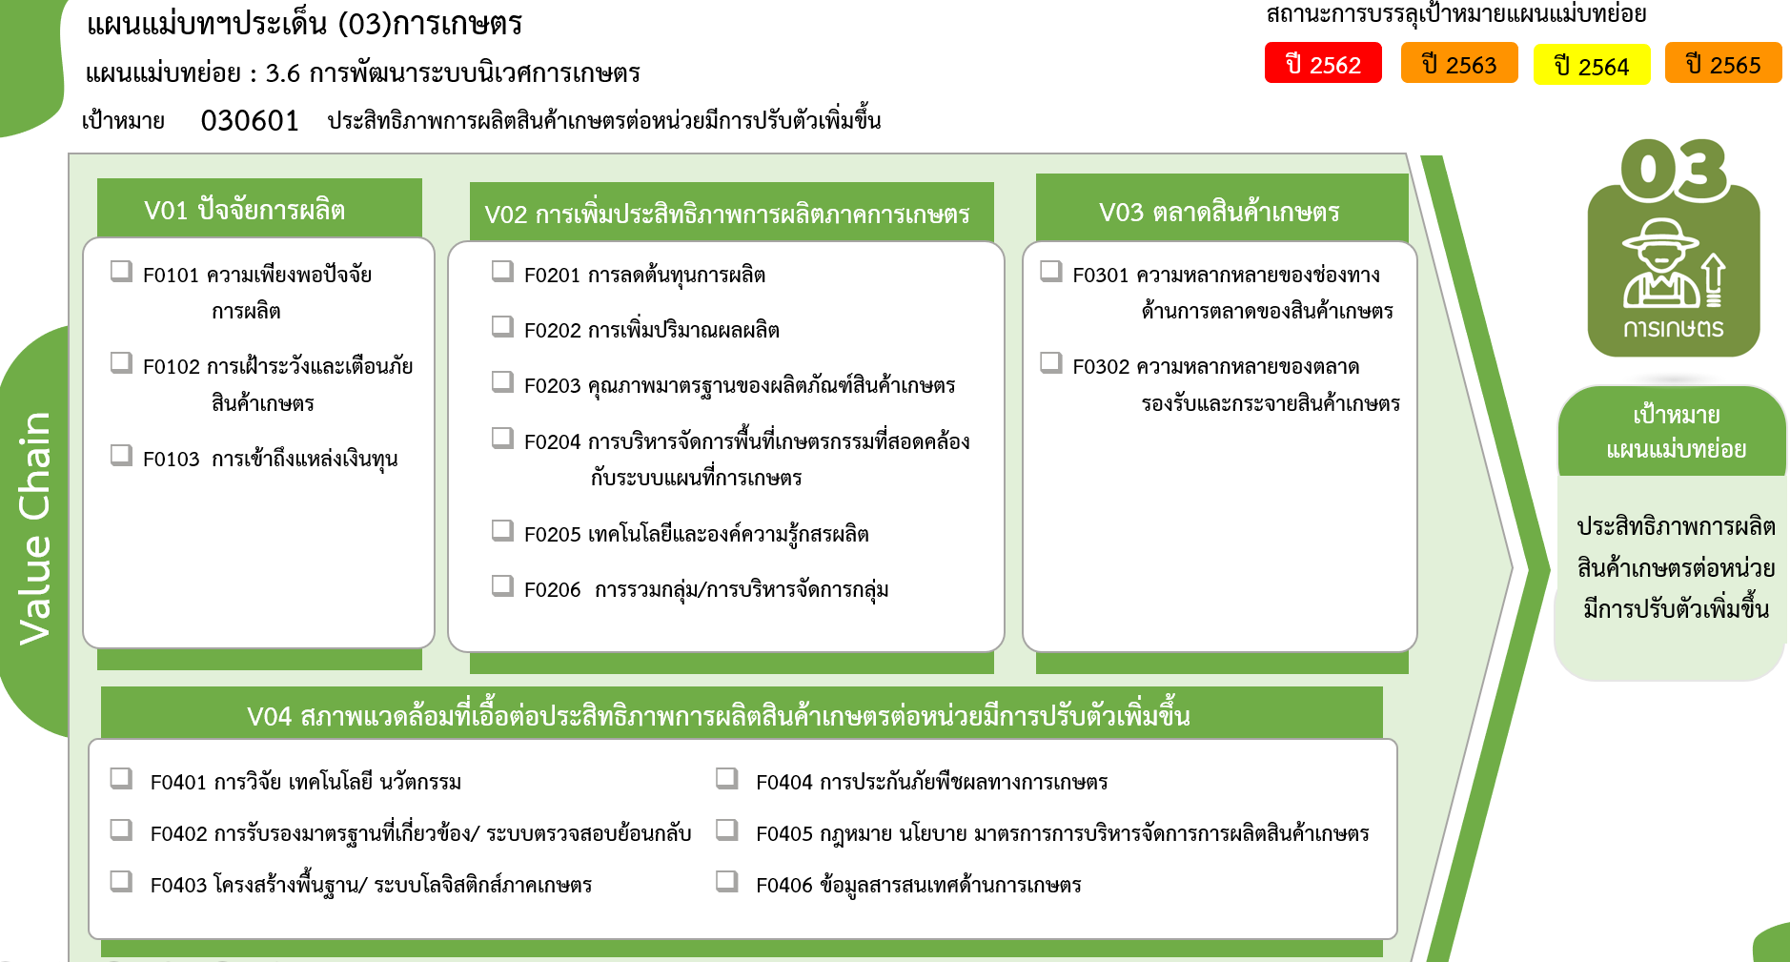
รวมทั้งสิ้น
412 โครงการ
41 โครงการ
6 โครงการ
49 โครงการ
25 โครงการ
33 โครงการ
32 โครงการ
36 โครงการ
40 โครงการ
23 โครงการ
13 โครงการ
25 โครงการ
35 โครงการ
4 โครงการ
17 โครงการ
14 โครงการ
19 โครงการ
0 โครงการ
 |  |  |  | FVCT ฉบับแก้ไขประจำปีงบประมาณ พ.ศ. 2568
2565 | 2566 | 2567 | รวมจำนวนโครงการทั้งหมด
26 | 4 | 8 | 96
8 | 1 | 2 | 41
15 | 3 | 6 | 49
3 |  |  | 6
61 | 14 | 10 | 183
12 | 2 | 1 | 25
11 | 3 |  | 33
9 | 6 | 5 | 32
1 |  |  | 5
...
8 | 1 | 2 | 23
11 | 1 |  | 40
9 | 1 | 2 | 25
18 | 1 |  | 33
6 | 1 |  | 14
12 |  |  | 19
43 | 5 | 3 | 100
14 |  | 1 | 35
3 | 1 |  | 10
2 |  |  | 3
 | 3 | 1 | 7
2 |  | 1 | 4
13 | 1 |  | 24 | FVCT ฉบับเดิมประจำปีงบประมาณ พ.ศ. 2566
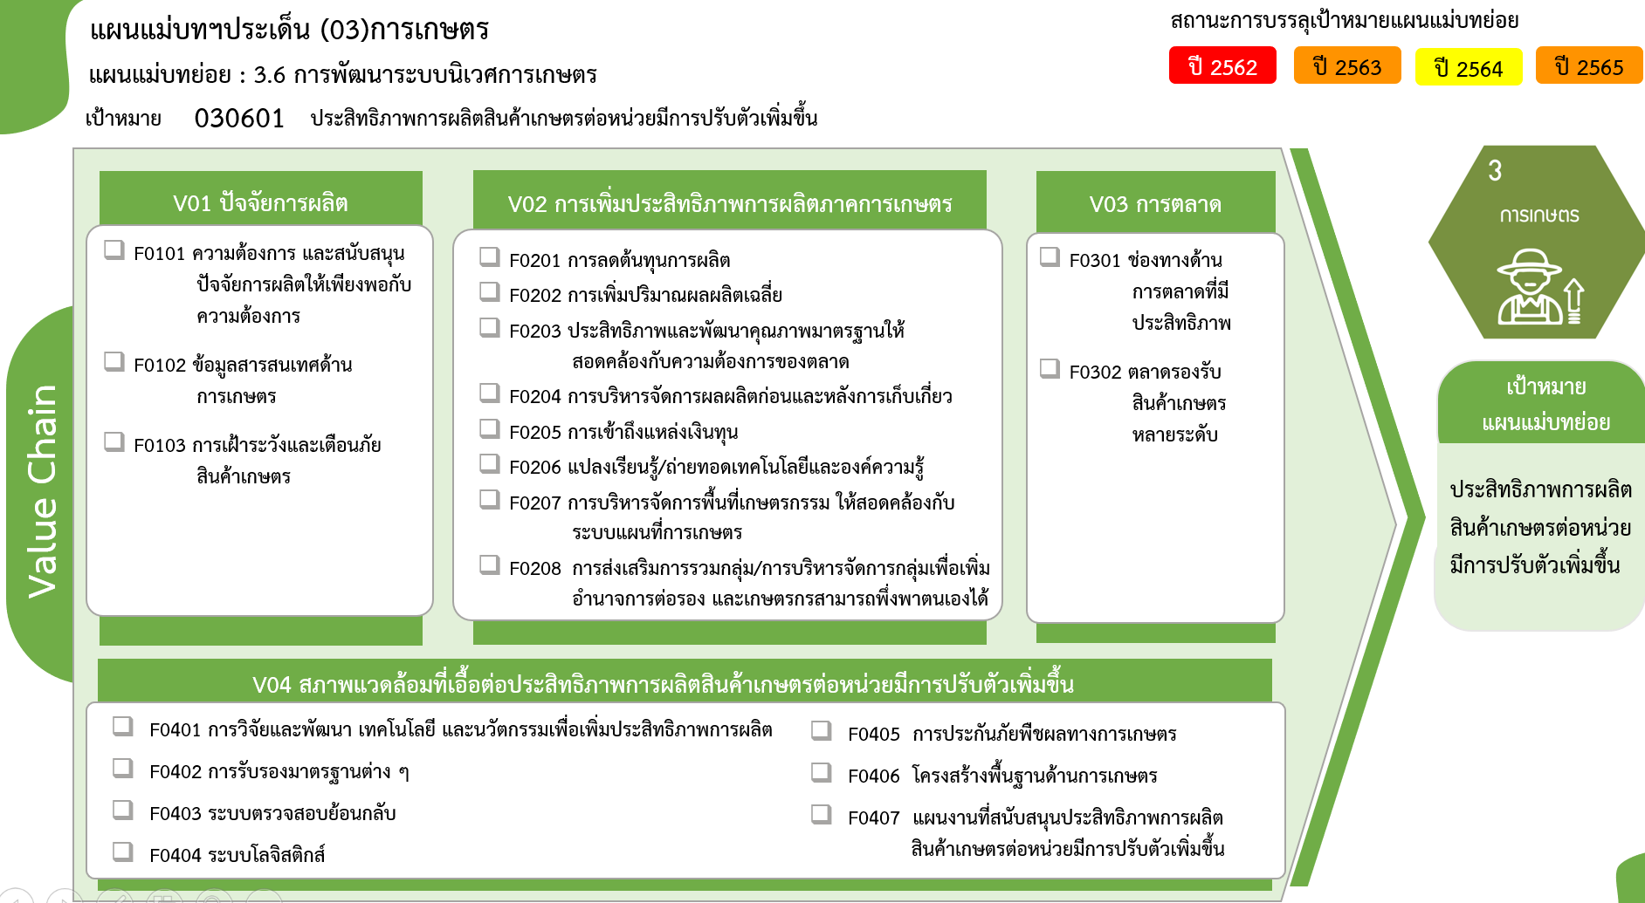
9 |  |  | 17
148 | 24 | 21 | 412

25 โครงการ
41 โครงการ
33 โครงการ
14 โครงการ
32 โครงการ
49 โครงการ
5 โครงการ
0 โครงการ
19 โครงการ
6 โครงการ
23 โครงการ

40 โครงการ
25 โครงการ

35 โครงการ
รวมทั้งสิ้น
412 โครงการ
10 โครงการ
4 โครงการ
24 โครงการ
3 โครงการ
17 โครงการ
7 โครงการ

